DT019
INSTITUTO ELECTORAL DEL ESTADO DE CAMPECHE
“25 ANIVERSARIO DEL IEEC, 1997-2022”
PROCESO ELECTORAL ESTATAL ORDINARIO 2021
MAPA DE LOS RESULTADOS DE LA ELECCIÓN DE DIPUTACIONES LOCALES POR EL PRINCIPIO DE MAYORÍA RELATIVA

DISTRITO ELECTORAL 19 |  |  |  |  |  |  |  |  |  | Resultados con base a la Sesión del Cómputo Distrital celebrada el 9 de junio de 2021.
VAXCAMPECHE | PT | PVEM | MOVIMIENTO CIUDADANO | MORENA | PES | RSP | FXM | CANDIDATOS/AS NO REGISTRADOS/AS | VOTOS NULOS | VOTACIÓN T. EMITIDA
7,906 | 1,093 | 526 | 6,649 | 7,402 | 469 | 314 | 405 | 4 | 443 | 25,211

PAN | PRI | PRD | PRI |  |  |  |  | GANADOR
1,023 | 6,728 | 155
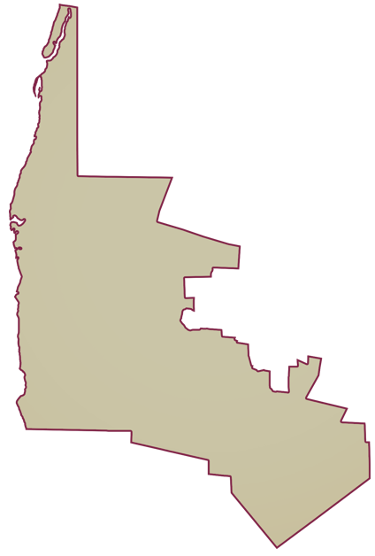
LISTA NOMINAL |  | 32,737
SECCIONES |  | 29
CASILLAS |  | 59

PARTICIPACIÓN CIUDADANA |  | 77.0107%
ABSTENCIONISMO |  | 22.9893%

